Ejercicio1
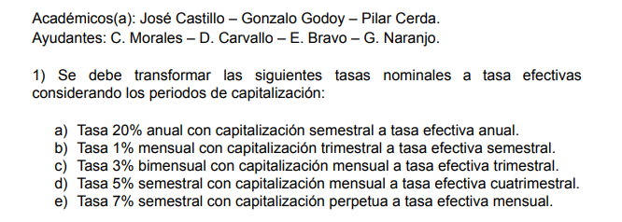

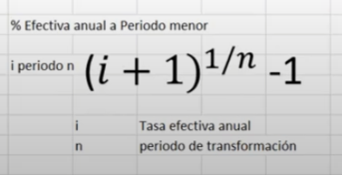

a) | T.nominal | 20% | anual | d) | T.nominal | 5% | semestral
 | n° capitaliz. | 2 | semestral |  | T.nominal | 10.0% | anual
 | T.efectiva | 21% | anual |  | n° capitaliz | 12 | mensual | para capitalizacion perpetua
 | T.efectiva | 21% | anual |  | T.efectiva | 10.47% | anual
 |  |  |  |  | n° capitaliz | 3 | cuatrimestral
b) | T.nominal | 1% | mensual |  | T.efectiva | 3.38% | cuatrimestral
 | T.nominal | 12% | anual
 | n°capitaliz. | 4 | trimestral | e) | T.nominal | 7% | semestral
 | T.efectiva | 12.6% | anual |  | T.nominal | 14% | anual
 | n°capitaliz. | 2 | semestral |  | n° capitaliz | euler | perpetua
 | T.efectiva | 6.09% | semestral |  | T.efectiva | 15.03% | anual
 |  |  |  |  | n° capitaliz | 12 | mensual
c) | T.nominal | 3% | bimensual |  | T.efectiva | 1.17% | mensual
 | T.nominal | 18% | anual
 | n°capitaliz | 12 | mensual
 | T.efectiva | 19.56% | anual
 | n°capitaliz | 4 | trimestral
 | T.efectiva | 4.57% | trimestral

Ejercicio3
horizonte de pago | 2 | años
Monto | $150,000,000.00 | clp

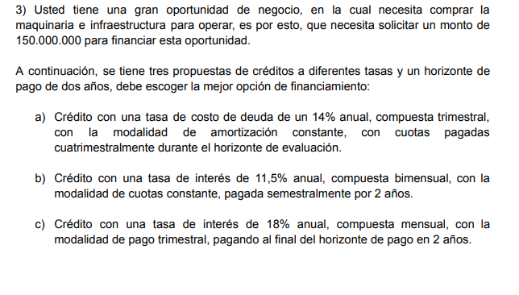
a)
T.nominal | 14% | anual
n° capitalizaciones | 4 | trimestral
T.efectiva | 14.8% | anual
n° capitalizaciones | 3 | cuatrimestral
T.efectiva | 4.69% | cuatrimestral
periodo | 6 | cuatrimestral

AMORTIZACION CONSTANTE
Periodo | balance inicial | cuota | interes | amortizacion | balance final
0 |  |  |  |  | $150,000,000.00
1 | $150,000,000.00 | $32,040,520.29 | $7,040,520.29 | $25,000,000.00 | $125,000,000.00
2 | $125,000,000.00 | $30,867,100.24 | $5,867,100.24 | $25,000,000.00 | $100,000,000.00
3 | $100,000,000.00 | $29,693,680.19 | $4,693,680.19 | $25,000,000.00 | $75,000,000.00
4 | $75,000,000.00 | $28,520,260.14 | $3,520,260.14 | $25,000,000.00 | $50,000,000.00
5 | $50,000,000.00 | $27,346,840.10 | $2,346,840.10 | $25,000,000.00 | $25,000,000.00
6 | $25,000,000.00 | $26,173,420.05 | $1,173,420.05 | $25,000,000.00 | $-
 |  | $174,641,821.01 | $24,641,821.01 | $150,000,000.00

b)
T.nominal | 11.5% | anual
n° capitalizaciones | 6 | bimensual
T.efectiva | 12.1% | anual
n° capitalizaciones | 2 | semestral
T.efectiva | 5.86% | semestral
periodo | 4 | semestral

CUOTA CONSTANTE
Periodo | balance inicial | cuota | interes | amortizacion | balance final
0 |  |  |  |  | $150,000,000.00
1 | $150,000,000.00 | $43,150,936.87 | $8,791,368.66 | $34,359,568.21 | $115,640,431.79
2 | $115,640,431.79 | $43,150,936.87 | $6,777,584.46 | $36,373,352.41 | $79,267,079.38
3 | $79,267,079.38 | $43,150,936.87 | $4,645,774.12 | $38,505,162.75 | $40,761,916.63
4 | $40,761,916.63 | $43,150,936.87 | $2,389,020.24 | $40,761,916.63 | $-
 |  | $172,603,747.48 | $22,603,747.48 | $150,000,000.00

c)
T.nominal | 18% | anual
n° capitalizaciones | 12 | mensual
T.efectiva | 19.56% | anual
n° capitalizaciones | 4 | trimestral
T.efectiva | 4.57% | trimestral
periodo | 8

CUOTA CONSTANTE
Periodo | balance inicial | cuota | interes | amortizacion | balance final
0 |  |  |  |  | $150,000,000.00
1 | $150,000,000.00 | $6,851,756.25 | $6,851,756.25 | 0 | $150,000,000.00
2 | $150,000,000.00 | $6,851,756.25 | $6,851,756.25 | 0 | $150,000,000.00
3 | $150,000,000.00 | $6,851,756.25 | $6,851,756.25 | 0 | $150,000,000.00
4 | $150,000,000.00 | $6,851,756.25 | $6,851,756.25 | 0 | $150,000,000.00
5 | $150,000,000.00 | $6,851,756.25 | $6,851,756.25 | 0 | $150,000,000.00
6 | $150,000,000.00 | $6,851,756.25 | $6,851,756.25 | 0 | $150,000,000.00
7 | $150,000,000.00 | $6,851,756.25 | $6,851,756.25 | 0 | $150,000,000.00
8 | $150,000,000.00 | $156,851,756.25 | $6,851,756.25 | $150,000,000.00 | $-
 |  | $204,814,050.00 | $54,814,050.00 | $150,000,000.00

